Dobór WLZ
Dobór WLZ
Prąd początkowy zwarcia 3-f
System elektroenergetyczny
Sn | 320 | MVA
c | 1.1 | -
Un | 30 | kV
UdT | 0.4 | kV
UgT | 33 | kV
Zq | 0.00045454545455 | Omega
Xq | 0.00045227272727 | Omega
Rq | 4.5454545455E-05 | Omega

Transformator
Uk% | 6.5 | %
UdT | 0.4 | kV
Snt | 0.8 | MVA
Pcu | 8.8 | kW
ZT | 0.013 | Omega
RT | 0.0022 | Omega
XT | 0.012812493902 | Omega

Zwarcie 3-f na szynach NN transformatora
RK | 0.0022454545455 | Omega
XK | 0.01326476663 | Omega
ZK | 0.013453479099 | Omega
cmax | 1 | -
Un | 400 | V
IK3max" | 17165.82796 | A
IK3max" | 17.16582796 | kA

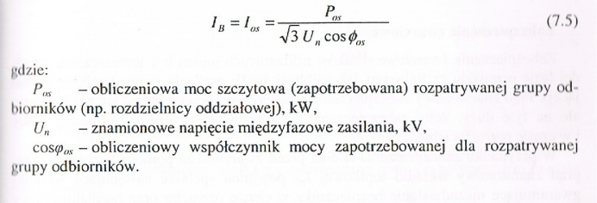
Dane oddziału nr 1
Parametr | Zasilanie podstawowe | Zasilanie rezerwowe | Jednostka
P | 143.9 | 100.7 | kW
S | 156.3 | 109.4 | kVA
cosfi | 0.9 | 0.921 | -
Ios | 225.55154005 | 157.88607803 | A

Zabezpieczenie nadprądowe
InM max | 42.1 | 42.1 | A | prasa
alfa | 3 | 3 | - | rozruch lekki, kilka razy na dobę, wkładka zwłoczna - dużo silników do rozruchu
Irmax | 102.44333333 | 102.44333333 | A
InFmin | 217.59931783 | 149.93385581 | A
Wybrany model | ETI WT/NH -1 KOMBI gG/gL 250A | WT/NH -1 KOMBI gG/gL 160A | -
In | 250 | 160 | A
If | 1.6 | 1.6 | A
Dobrany przewód
Opis | Sposób D wykonania instalacji, 3 żyły obciążone | Sposób D wykonania instalacji, 3 żyły obciążone
Materiał | Miedź | Aluminium | -
Izolacja | XLPE | XLPE | -
Przekrój | 240 | 240 | mm^2
IZ | 351 | 272 | A
Dobrany przewód | YKXS, YKXS-żo 4x240SM | YAKXS-żo 4x240SM
Obciążalność prądowa długotrwała
kg | 0.8 | 0.8 | - | 3 kable, 25cm od siebie
kT | 1 | 1 | - | założenie t = 20stopni
IZ' | 280.8 | 217.6
IB/(kg*kT) | 281.93942506 | 197.35759754 | A
IZ>IB/(kg*kT) | OK | OK | -

Wytrzymałość mechaniczna
Smech | 1.5 | 16 | mm^2
S>=Smech | OK | OK
Przekrój przewodu PEN
Slmin | 10 | 10 | mm^2
S>=Slmin | OK | OK

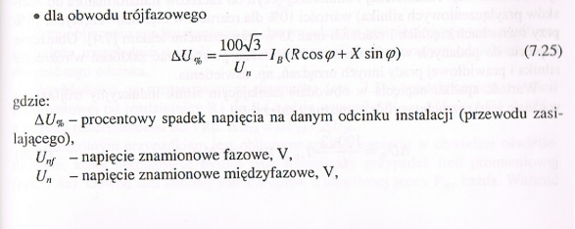
Dopuszczalny spadek napięcia
ΔU% | 0.6694443819 | 1.4907913774 | %
R | 0.0059523809524 | 0.018939393939 | Ω
X | 0.0000056 | 0.0000105 | Ω
gamma | 56 | 33 | m/(Ω*mm^2) | miedź: 56, aluminium: 33
x' | 0.07 | 0.07 | mΩ/m
L | 80 | 150 | m
ΔU%dop | 3 | 3 | %
ΔU%<=ΔU%dop | OK | OK
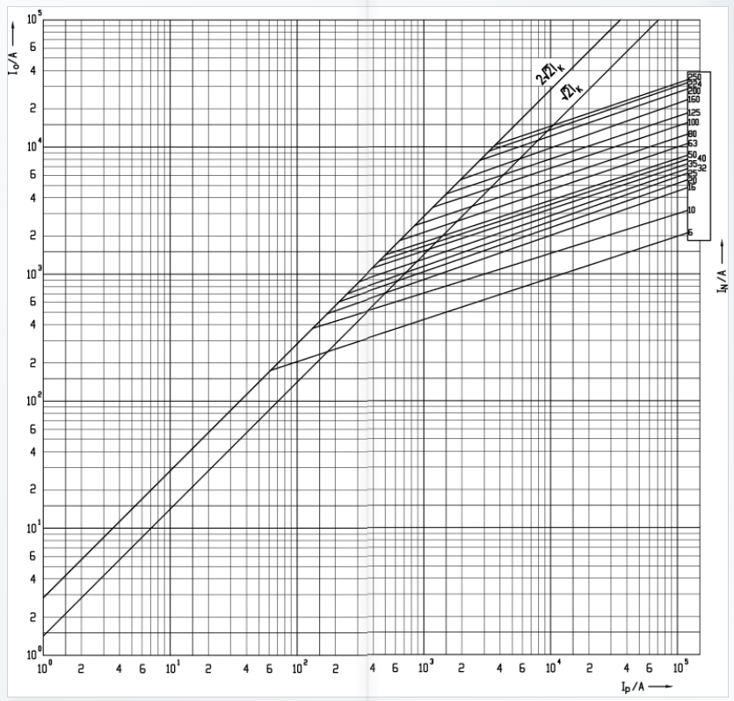
Wytrzymałość cieplna przy przeciążeniach
IB | 225.55154005 | 157.88607803 | A
IZ' | 280.8 | 217.6 | A
In | 250 | 160 | A
I2 | 400 | 256 | A
1,45IZ' | 407.16 | 315.52 | A
IB<=In<=Iz' | OK | OK | -
I2<=1,45Iz' | OK | OK | -

Wytrzymałość zwarciowa
tkm | 3.5625462335 | 1.4795562382 | s
k | 135 | 87 | Asqrt(s)/mm^2
twył | 0 | 0 | s
twył <= tkm | OK | OK | -
kS^2 | 1049760000 | 435974400 | -
SI^2dt | 15000 | 14500 | -
SI^2dt<=(kS)^2 | OK | OK | - |  | Ch-ki czasowo prądowe
 |  |  |  |  | https://www.etipolam.com.pl/component/product/?view=ident&levelid=354&id=004194219
Skuteczność ochrony przeciwporażeniowej
c | 0.95 | 0.95 | -
R | 0.016961904762 | 0.04916969697 | Ω | Wzięte z przykładu 7.2 z podręcznika
X | 0.013722639357 | 0.01327526663 | Ω
Zk1 | 0.021817814833 | 0.050930264128 | Ω
Ik1 | 10014.751783 | 7461.1825896 | A
Ia (t=5s) | 1500 | 600 | A | 32400
Ia<=IK1 | OK | OK |  | 1049760000

Prądy zwarciowe na poziomie rozdzielnicy
cmax | 1 | 1 | -
Un | 400 | 400 | V
RWLZ | 0.005952 | 0.018939 | Ω
XWLZ | 0.000006 | 0.000011 | Ω
Rk | 0.008198 | 0.021185 | Ω
Xk | 0.013270 | 0.013275 | Ω
Zk | 0.015598 | 0.025001 | Ω
Ik3" | 14805 | 9237 | A
Rk/Xk | 0.62 | 1.60
kappa | 1.25 | 1.1
ip | 26172.60497 | 14369.989093 | A
insk | 50000 | 50000 | A
insk>-ip | OK | OK

